Requisitos
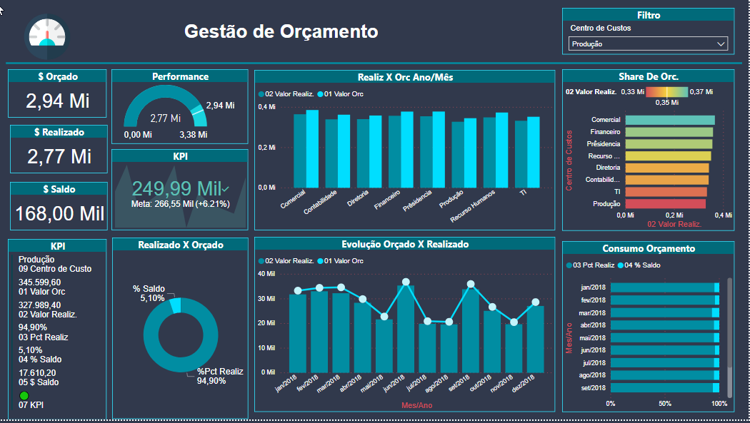
Objetivo |  | Status
Gestão de Orçamento

Requisitos/Indicadores | Apresentação/Gráfica
Total Orçado | Card
Total Realizado | Card
Saldo | Card
Percentual Realizado | KPI
Performance Ano | Gauge/Indicador
Indicador de Gasto X Orçado Geral por Depto | Coluna
Share de Orçamento por Depto | Barras
KPI Depto (Filtro) | Card Multiplo
Indicador de Gasto X Orçado Individual (Filtro) | Rosca
Analise Orçado X Realizado Individual Mês a Mês (Filtro) | Linha do tempo
Consumo em PCT do valor gasto X Saldo | Barras Empilhadas
Filtros
Departamento

Segurança
Por responsavel de Departamento

Origem informação
Orçamento e Gastos

Amostra 2
